Arkusz1
 |  | 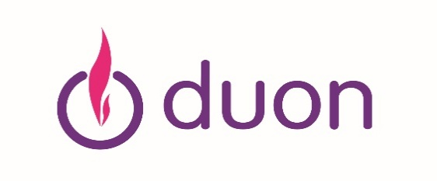
Formularz zgłaszania uwag do proejktu IRiESD DUON Gaz Partner sp. z o.o.
Podmiot zgłaszający uwagi: (imię i nazwisko / nazwa podmiotu)
Lp. | Punkt, którego dotyczy uwaga | Treść i uzasadnienie uwagi
1.
2.
3.
4.
5.
6.
…
Jeśli chcesz uzyskać informację zwrotną o uwzględnieniu lub nieuwzględnieniu wniesionych uwag do projektu, w związku z prowadzoną konsultacją, na podstawie art. 9g ust. 2 ustawy – Prawo energetyczne, wskaż preferowaną formę otrzymania informacji, wpisując odpowiednie dane kontaktowe w przeznaczonym do tego polu (np. adres e-mail lub adres korespondencyjny)
1. Adres poczty elektronicznej (e-mail):
2. Adres korespondencyjny:

Klauzula informacyjna dla osób składających uwagi do projektu w ramach prowadzonych konsultacji. 1. Administratorem Pani/Pana danych osobowych jest DUON Gaz Partner Sp. z o.o. z siedzibą w Wysogotowo k. Poznania (61-081 Przeźmierowo) ul. Batorowska 11. Z administratorem można skontaktować się drogą elektroniczną pisząc na adres e-mail: duon@duon.pl lub tradycyjną wysyłając korespondencję na adres DUON Gaz Partner Sp. z o.o. Wysogotowo k. Poznania (61-081 Przeźmierowo) ul. Batorowska 11, z dopiskiem Ochrona Danych Osobowych. 2. Wyznaczyliśmy Inspektora Ochrony Danych, z którym ma Pani/Pan możliwość skontaktowania się za pośrednictwem poczty elektronicznej na adres: odo@duon.pl w sprawie przetwarzania Pani/Pana danych osobowych. 3. Pani/Pana dane osobowe przetwarzamy w celu: a) przyjęcia uwag w ramach prowadzonej konsultacji na podstawie art. 9g ust. 2 ustawy – Prawo energetyczne oraz analizy i ewentualnego uwzględnienia zgłoszonych uwag do projektu dokumentu, na podstawie art. 6 ust. 1 lit. c RODO, obowiązku prawnego wynikającego z ustawy prawo energetyczne; b) przekazania informacji zwrotnej o uwzględnieniu lub nieuwzględnieniu wniesionych uwag – w przypadku, wyrażenia chęci otrzymania takiej informacji, poprzez podanie w formularzu danych kontaktowych, na podstawie art. 6 ust. 1 lit. a RODO, wyrażonej zgody na otrzymanie informacji zwrotnej w związku z złożonymi uwagami do projektu. Masz prawo do wycofania udzielonej zgody w dowolnym momencie. Wycofanie zgody na wpływa na zgodność z prawem przetwarzania dokonanego przed dniem jej wycofania; c) wewnętrznych celów administracyjnych w związku z prowadzoną konsultacją w tym szczególności w zakresie ustalenia, dochodzenia lub obrony roszczeń, na podstawie art. 6 ust. 1 lit. f RODO, czyli naszego prawnie uzasadnionego interesu, którym jest zapewnienia ciągłego i niezakłóconego prowadzenia działalności. 4. Przysługuje Pani/Panu prawo do wniesienia sprzeciwu wobec przetwarzania danych osobowych, które odbywa się na pod

